강습
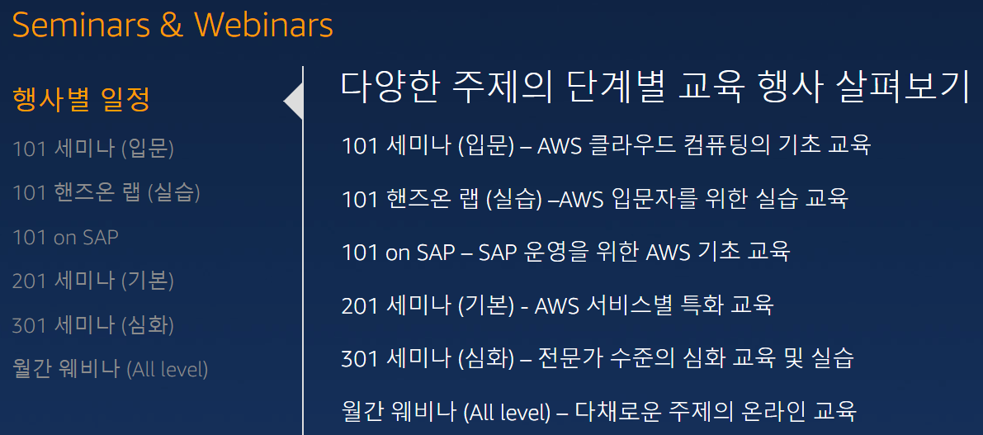
AWS 관련 세미나 링크
 | 각종 세미나 정보 및 신청 페이지 |  |  |  | https://aws.amazon.com/ko/about-aws/events/?nc1=h_l2_tr
 | 신청해서 듣는 순서
 |  | 101 세미나, 101 핸즈온 랩, 201 세미나 (굉장히 많은 주제가 있음), 그리고 301 세미나 (다수의 주제 존재)

 | 신청 | 수강
AWS 101 | O | O | 11월 1일 (수) | 14:00-17:00 | GS Tower 25F 대강당 | AWS 101 세미나
AWS 101 | O | O | 11월 7일 (화) | 14:00-18:00 | GS Tower 12F 100-101 | AWS Hands-on Labs/AWS 기초 실습 | IAM 활용, AWS 초보자를 위한 Tip, VPC, EC2 및 EBS 실습
AWS 201 | O | O | 11월 8일 (수) | 14:00-16:00 | GS Tower 14F 305-306 | EC2
AWS 201 | O |  | 11월 15일 (수) | 14:00-16:00 | HJ 컨벤션 | S3, EBS, Glacier
AWS 201 | O |  | 11월 22일 (수) | 14:00-16:00 | GS Tower 14F 305-306 | RDS (Aurora)
AWS 201 | O |  | 12월 7일 (목) | 14:00-16:00 | GS Tower 14F 305-306 | DynamoDB
AWS 201 | O |  | 12월 13일 (수) | 14:00-16:00 | HJ 컨벤션 | EMR
AWS 201 | O |  | 12월 20일 (수) | 14:00-16:00 | GS Tower 14F 305-306 | API Gateway, Lambda
AWS 201 | O |  | 12월 27일 (수) | 14:00-16:00 | GS Tower 14F 305-306 | Kinesis
AWS 301 | O | X | 11월 9일 (목) | 14:00-16:00 | GS Tower 14F 305-306 | Deep-dive: Serverless computing | AWS의 Lambda, API Gateway 및 다양한 관리형 서비스(Kinesis, DynamoDB 등)를 활용한 서버 없는(Serverless) 컴퓨팅 아키텍처의 모범 사례와 고급 기법을 깊게 살펴보실 수 있습니다.
AWS 301 | O | X | 12월 19일 (화) | 14:00-17:00 | GS Tower 12F 100-101 | Hands-on Lab: Serverless computing | AWS 다양한 서비스를 활용하여 서버 없는(Serverless) 컴퓨팅 활용 사례를 실제로 체험해보실 수 있습니다.
 |  |  | 201 듣고 안 가기로 결정 |  |  | AWS 클라우스 서비스 소개 강연 보기 | 컴퓨팅, 스토리지, 데이터베이스 중심의 클라우스 서비스 소개를 들으실 수 있습니다.
 |  |  |  |  |  | AWS 교육 동영상 바로 가기 | AWS의 각 서비스 이해를 돕기 위한 동영상을 볼 수 있습니다.
 |  |  |  |  |  | AWS 유료 교육 바로 가기 | AWS 서비스 사용과 관련된 유료 교육 정보를 알아볼 수 있습니다.
커버되지 않은 주제들 |  |  |  |  |  | 시작하기 리소스 센터 | https://aws.amazon.com/ko/getting-started/
AWS 201 |  |  |  |  |  | Redshift
AWS 201 |  |  |  |  |  | AWS IoT
AWS 201 |  |  |  |  |  | Direct Connect
AWS 201 |  |  |  |  |  | VPC, ELB
AWS 201 |  |  |  |  |  | Security
AWS 201 |  |  |  |  |  | DX
AWS 301 |  |  |  |  |  | Deep-dive: Mobile | AWS 에서 제공하는 다양한 서비스를 활용하여 인증, SNS 연동, 디바이스간 동기화, 리텐션 관리, 푸시 알림 등의 기능들을 모바일 애플리케이션에 통합하는 방법과 관련된 사례를 확인하실 수 있습니다.
AWS 301 |  |  |  |  |  | Hands-on Labs: Mobile | 모바일 앱에서 자주 사용되는 다양한 기능들이 어떻게 AWS 모바일 서비스들을 통해 구현되는지 직접 확인하고 그 활용에 대해 알아보실 수 있습니다.
AWS 301 |  |  |  |  |  | Deep-dive: Container | AWS의 컨테이너 서비스인 AWS ECS를 활용한 빠르고 유연한 컨테이너 환경 구성 방법 및 모니터링과 로깅, 오토 스케일 등, 관리 방안에 대해 알아보실 수 있습니다.
AWS 301 |  |  |  |  |  | Hands-on Lab: Container | AWS의 컨테이너 서비스인 AWS ECS 클러스터를 구축하고 완전 관리 형 Docker 컨테이너 레지스트리인 AWS ECR 등록을 현장에서 직접 실습해 보실 수 있습니다.
AWS 301 |  |  |  |  |  | Deep-dive: DevOps | 전반적인 DevOps의 개념 및 이점에서부터 AWS 에서 제공하는 다양한 관련 서비스들을 활용하여 어떻게 서비스의 품질을 올릴 수 있는지 확인하실 수 있습니다.
AWS 301 |  |  |  |  |  | Hands-on Lab: DevOps | 개발에서 프로덕션으로 배포되기까지의 라이프사이클에서 AWS의 DevOps 서비스들이 어떻게 적용될 수 있으며, 어떤 부분을 고려하여야 하는지를 실제 실습을 하며 알아보실 수 있습니다.
AWS 301 |  |  |  |  |  | Deep-dive: Analytics | AWS의 데이터 분석 서비스인 Redshift, Kinesis,, S3, Athena 및 QuickSight 등을 이용한 데이터 분석 아키텍처와 기법을 깊게 살펴보실 수 있습니다.
AWS 301 |  |  |  |  |  | Hands-on Lab: Analytics | AWS가 제공하는 분석 서비스를 활용한 데이터 분석 사례를 현장에서 직접 체험해보실 수 있습니다.

